상품제안서
레디백 웰컴키트 1 | 상품코드: S40789

 |  |  |  |  |  | 02-713-8555 | www.synergygift.co.kr
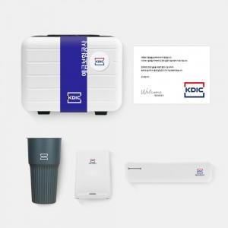

【상세/제작정보】 | 레디백패키지, 친환경텀블러, 무선충전펜꽂이, 칫솔살균기, 웰컴카드 6종 KIT

【인쇄/포장옵션】 | 기타 / 포장불가능

【공급단가】 | 수량 | 100~ | 200~ | 300~ | 500~
*VAT별도 | 레디백(에폭시형) | 47,000원 | 44,000원 | 42,000원 | 39,000원
 | 레디백(띠지형) | 50,000원 | 46,000원 | 44,000원 | 41,000원

【상품 URL】 | https://www.synergygift.co.kr:443/src/goods_detail.php?gdno=40789

